EXEMPLO - Inversor Trifásico
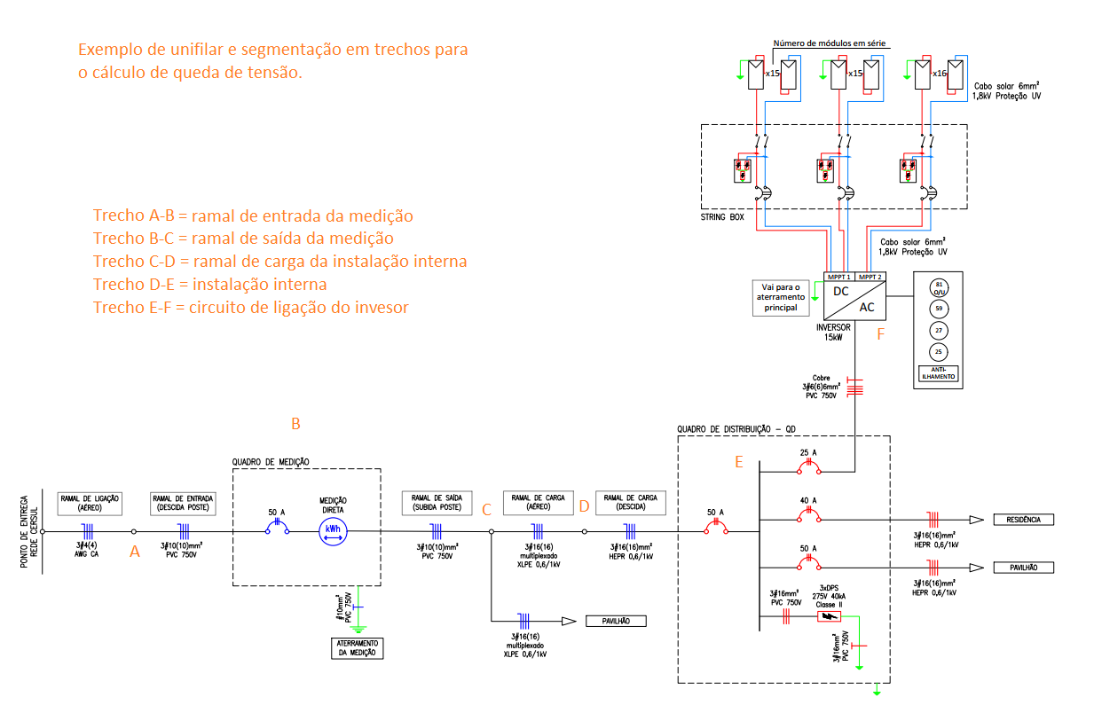
TRECHO |  | Corrente (A) | Seção do Condutor(mm²) | Distância (m) | Δe (V/A.km) | Δe trecho (%) | Δe acumulado (%)
A | B | 23 | 10,00 (750V) CU | 6 | 3.16 | 0.115 | 0.115
B | C | 23 | 10,00 (750V) CU | 6 | 3.16 | 0.115 | 0.230
C | D | 23 | 3x1x16+16 AL | 20 | 3.5 | 0.424 | 0.653
D | E | 23 | 16,00 (0,6/1kV) CU | 10 | 2.17 | 0.131 | 0.785
E | F | 23 | 6,00 (750V) CU | 5 | 5.26 | 0.159 | 0.944
F | G
G | H
H | I
I | J
J | K
K | L
L | M
M | N
N | O
O | P
P | Q
Q | R
R | S
S | T
 |  |  |  |  |  | TOTAL(%) | 0.9437

